Estadísticas
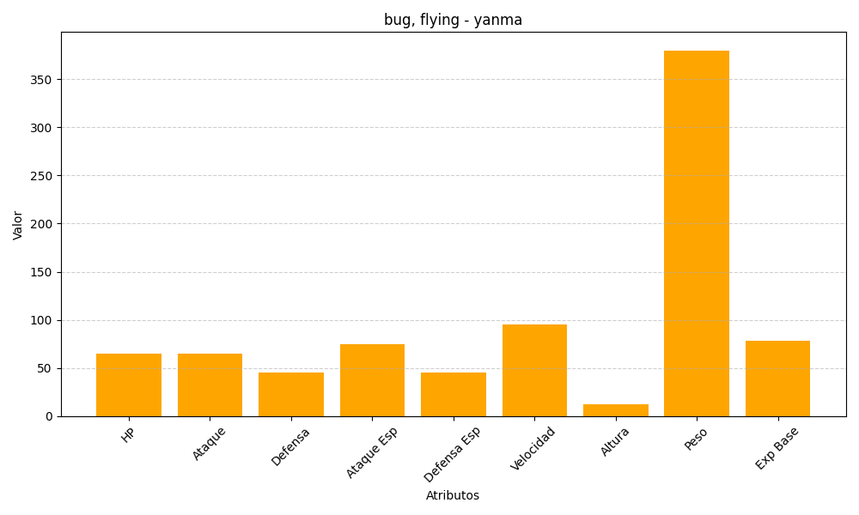
ID | Nombre | Tipo | HP | Ataque | Defensa | Ataque Especial | Defensa Especial | Velocidad | Altura | Peso | Experiencia Base
193 | yanma | bug, flying | 65 | 65 | 45 | 75 | 45 | 95 | 12 | 380 | 78

